SENSOR PRESSÃO TOTAL TERRA
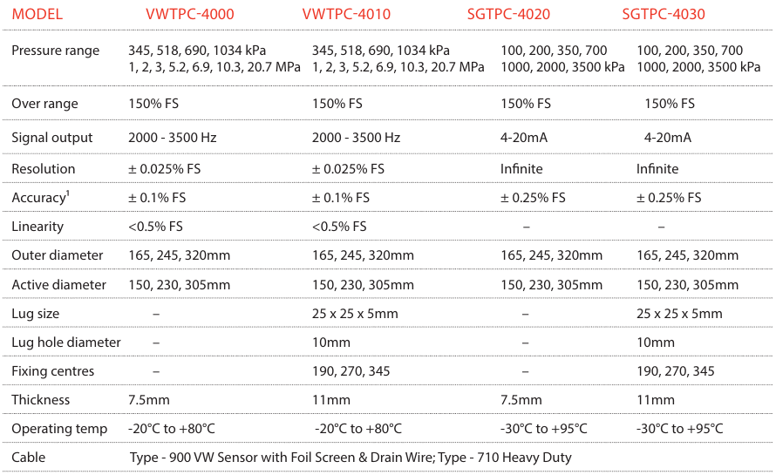
 |  |  |  | CTSS |  | CLASSIFICAÇÃO |  |  |  | COLUNA INTRUMENTADA S0171-F3

 |  |  |  |  |  | USO INTERNO

PROJETO DETALHADO |  |  |  |  |  |  |  |  |  | Nº VALE |  |  |  |  |  | PÁGINA
PESQUISA E DESENVOLVIMENTO GEOTECNIA COLUNA INSTRUMENTADA FOLHA DE DADOS |  |  |  |  |  |  |  |  |  | FD-9070CT-J-00010

 |  |  |  |  |  |  |  |  |  | Nº (CONTRATADA) |  |  |  |  |  | REV.
 |  |  |  |  |  |  |  |  |  |  |  |  |  |  |  | 0

TE: TIPO EMISSÃO |  | A - PRELIMINAR |  |  | C - PARA CONHECIMENTO |  |  | E - PARA CONSTRUÇÃO |  |  |  |  |  | G - CONFORME CONSTRUÍDO
 |  | B - PARA APROVAÇÃO |  |  | D - PARA COTAÇÃO |  |  | F - CONFORME COMPRADO |  |  |  |  |  | H - CANCELADO
Rev. | TE | Descrição |  |  |  |  |  |  |  | Por |  | Ver. | Apr. |  | Aut. | Data
0 | D | PARA COTAÇÃO |  |  |  |  |  |  |  | SJS

Instruções de Preenchimento pelo Fornecedor
I - O Fornecedor deve preencher a primeira coluna do campo “Proposto” com uma das opções a seguir: "A" (atendido) ou "D" (desvio).
II - Os itens assinalados como "D", assim como os esclarecimentos a estes pertinentes, devem obrigatoriamente ser informados pelo Fornecedor através da "Lista de Desvios", conforme definido na Seção 1 da Requisição Técnica. Para a apresentação de informações adicionais às contidas nesta Folha de Dados, o Fornecedor deve proceder da mesma forma.
III - As Notas Explicativas ao final da Folha de Dados são de preenchimento exclusivo do Emitente e não devem ser preenchidas pelo Fornecedor.
Fornecedor: |  |  | COMMETRO |  |  |  | Proposta: |  |  |  | 2026-073V-R04-Vale_12Jun
Identificação (TAG): |  |  |  | Célula de Pressão Total |  |  | Quantidade: |  |  |  | 6

Item | Descrição |  |  |  |  |  | Un. |  | Especificado |  |  |  |  | Proposto

1 | Geral |  |  |  |  |  |  |  | SENSOR PRESSÃO
2 | Fabricante |  |  |  |  |  | - |  | Geosense
3 | Modelo |  |  |  |  |  | - |  | SGTPC-4030
4 | Faixa de pressão |  |  |  |  |  | kPa |  | 350
5 | Sobrefaixa |  |  |  |  |  | %FS |  | 150 %FS
6 | Saída de sinal |  |  |  |  |  | mA |  | 4 a 20 mA
7 | Resolução |  |  |  |  |  | - |  | Infinita
8 | Acuracidade |  |  |  |  |  | %FS |  | +/- 0,25 %FS
9 | Linearidade |  |  |  |  |  | - |  | -
10 | Diâmetro externo |  |  |  |  |  | mm |  | 165mm
11 | Diâmetro ativo |  |  |  |  |  | mm |  | 150mm
15 | Espessura |  |  |  |  |  | mm |  | 7
16 | Temperatura de operação |  |  |  |  |  | °C |  | -30 à +95 °C
17 | Cabo |  |  |  |  |  | m |  | 300m Cabo de sinal modelo 900/M/04/022/PUR/OG/7.0mm, com 4 condutores, revestimento em poliuretano, área 0,34mm²

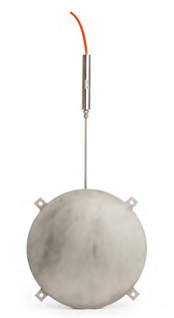
Notas Explicativas: As células de pressão total da Terra da série TPC-4000 são projetadas para medir a pressão total (tensão efetiva e pressão da água dos poros) nos solos e na interface entre as estruturas e a parede de escavação. Os modelos 4010 e 4020 são projetados para medir as pressões do solo sobre as estruturas. Eles são equipados com uma placa traseira extra espessa em um lado que é colocada contra a estrutura de modo a evitar qualquer empenamento da célula. O outro lado tem uma placa fina soldada à placa traseira que fornece medição sensível das pressões do solo. Eles são construídos a partir de duas placas de aço inoxidável, soldadas em torno de sua periferia com o espaço estreito entre as placas preenchidas com fluido hidráulico. A pressão externa nas superfícies externas da célula comprime as duas placas juntas, criando uma pressão interna de fluido. Um comprimento de tubo de aço inoxidável conecta a célula a um transdutor de pressão que converte a pressão do fluido em um sinal elétrico que pode ser lido diretamente ou transmitido a um sistema de registro de dados. Disponível com corda vibrante ou saídas de sinal de 4-20mA.
DIMENSÕES DO ITEM ABAIXO:

